тест план 8
1 | Test Plan identifier | оформление заказов
2 | References | документация отсутствует
3 | 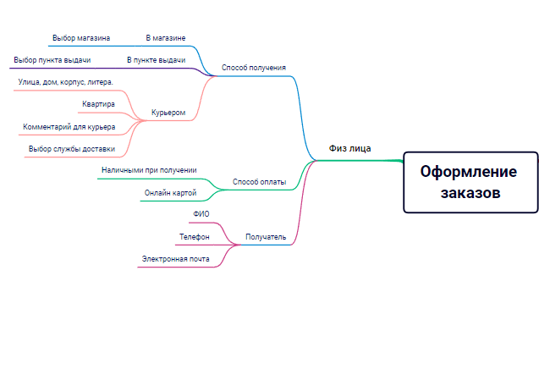 test items
4 | 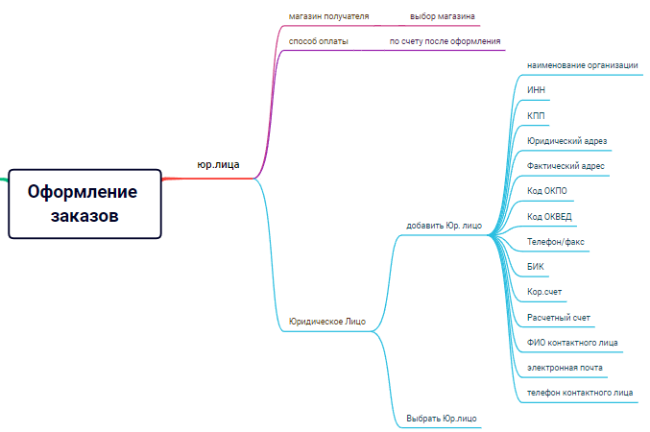 Features to be Tested
5 | Features not to be Tested | Тестируем все
6 | Approach | смоук тест для оформления заказа
 |  | название | кэ/гз | таблица переходов | табель решений | попарное тестирование | сессионное | тест тур | предугадывание ошибок
 |  | оформления для физ.лица |  | * |  |  | *
 |  | способ получения |  |  |  |  |  |  | *
 |  | ввод адреса для получения курьером | * |  |  | *
 |  | выбор магазина |  |  |  |  |  |  | *
 |  | выбор пункте выдачи |  |  |  |  |  |  | *
 |  | способ оплаты |  |  |  |  |  |  | *
 |  | онлайн оплата | * | *
 |  | получатель | * |  | *

 |  | название | кэ/гз | таблица переходов | табель решений | попарное тестирование | сессионное | тест тур | предугадывание ошибок
 |  | оформление для юр.лиц |  | * |  |  | *
 |  | выбор магазин |  |  |  |  |  |  | *
 |  | оплата |  |  |  |  |  |  | *
 |  | добавить юр.лицо | * |  |  |  |  | *
 |  | выбрать юр.лицо |  |  |  |  |  |  | *

7 | Environmental Needs | Opera, Google Chrome, Safari,Mozilla Firefox,
 |  | Android, iOS

